상품제안서
칼라팝콘 스마트톡 휴대폰거치대 | 상품코드: S22973

 |  |  |  |  |  |  | 02-713-8555 | www.synergygift.co.kr
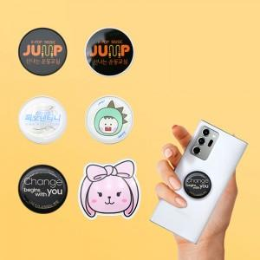

【상세/제작정보】 | <div style="text-align: center;" align="center">*평면칼라인쇄는 1000개부터 제작 가능합니다*</div>

【인쇄/포장옵션】 | 에폭시 / OPP(비닐)

【공급단가】 | 수량 | 300~ | 500~ | 1,000~ | 3,000~ | 5,000~
*VAT별도 | 단가 | 1,040원 | 1,020원 | 1,000원 | 960원 | 920원

【상품 URL】 | https://www.synergygift.co.kr:443/src/goods_detail.php?gdno=22973

